Hoja1
2023-09-20 13:23:16

LA PAZ 28 - HAEDO 4460-2005
BUENOS AIRES luquecarlos@speedy.com.ar
____________________________________________________________________________________
"PATAS PLASTICAS”
“Regulables"
" Reforzadas "
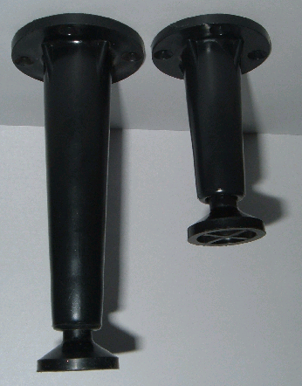

COD. | DESCRIPCION | PRECIO
P-580 | PATA PLASTICA 10cm. reforz. | 410.000
P-581 | PATA PLASTICA 15cm. reforz. | 445.000

